Sheet1
Redis 使用SDS存储字符串

redis提供五种数据类型：string，hash，list，set及zset(sorted set)。

SET server:name "fido"

GET server:name => "fido"

SET connections 10 | 可以覆盖 | 返回OK | set a 设置成空值
INCR connections => 11 | 避免多窗口操作产生的同步问题
INCR connections => 12
DEL connections | 返回删除key的个数
INCR connections => 1 | 返回增加后的结果

SETNX actually means "SET if Not eXists"

SET resource:lock "Redis Demo"
EXPIRE resource:lock 120 |  | 设置过期时间，返回1，如果不存在返回0

TTL resource:lock => 113
// after 113s |  | TTL 检测当前还有多久过期
TTL resource:lock => -2
 |  | key不存在或者已经过期返回-2
 |  | 没有过期时间 放回-1

列表操作list
RPUSH, LPUSH, LLEN, LRANGE,LPOP, and RPOP

RPUSH puts the new value at the end of the list |  |  |  | 返回list的大小

LPUSH puts the new value at the start of the list. |  |  |  | 返回list的大小

LRANGE获得list，可以跟参数，开始结束索引 |  |  | LRANGE friends 0 -1 |  |  | 结束索引-1 表示全部
 |  |  |  |  | 取某个值也就是用这个方法了
Lpop 返回并删除第一个值，Rpop返回并删除最后一个值

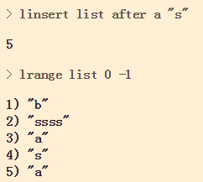
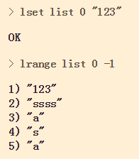
 |  |  |  |  |  |  | 修改单个元素： lset |  |  |  |  | 删除元素： lrem |  | 从key对应list中删除count个和value相同的元素。
插入： linsert
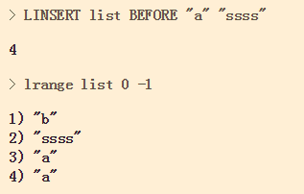
 |  |  |  |  |  |  |  |  |  |  |  |  |  |  |  | count=0时，删除全部

 |  |  |  |  |  |  |  |  |  |  |  |  |  |  |  | count<0时，按从尾到头的顺序删除

 |  |  |  |  |  |  |  |  |  |  |  |  |  |  |  | count>0时，按从头到尾的顺序删除

插入一个元素，在指定的值前/后 插入， 如果有多个相同的元素，以第一个元素作为标准 |  |  |  |  |  |  | 设置某个索引对应的值，返回OK，索引不对返回Error
 |  |  |  |  |  |  | 注意，索引接受负值，-1表示倒数第一个，-2表示倒数第二个

ltrim保留指定key 的值范围内的数据
 |  |  |  |  |  |  |  |  |  | rpoplpush

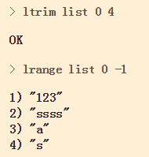
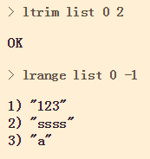
 |  |  |  |  | 可以用来防止list没有限制的增长

 |  |  |  |  | 接受负值
 |  |  |  |  |  |  |  |  |  | lindex
 |  |  |  |  | 如果索引超出最大长度，默认为最大长度 |  |  |  |  |  | 返回指定索引位置的值

 |  |  |  |  | 返回值为状态码：OK

集合操作set
SADD,SREM, SISMEMBER, SMEMBERS and SUNION.

SADD adds the given value to the set. |  |  | 可以一次添加多个
SREM removes the given value from the set.
SISMEMBER tests if the given value is in the set. It returns 1 if the value is there and 0 if it is not.
SMEMBERS returns a list of all the members of this set.
SUNION combines two or more sets and returns the list of all elements

SUNION 将所有的set合并起来

集合有序的set

sorted set is similar to a regular set, but now each value has an associated score. This score is used to sort the elements in the set.

ZADD hackers 1940 "Alan Kay" |  | 添加元素 | 仍然是个set，不能有重复的内容，如果重复则更新索引，但是索引相同则并列

ZRANGE hackers 2 4 | 获得集合的元素 |  | 索引0开始，包含结束的索引 |  |  | zrange hackers 0 0 ->取第一个元素

Hashes Map&对象

HSET user name "John Smith" |  | 保存用户的名字

HMSET user name "Mary Jones" password "hidden" email "mjones@example.com" |  |  |  |  |  |  | 同时保存多个属性，多了个M

 | hget user name

 | 获得单个属性

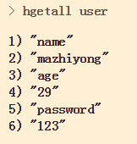
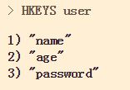
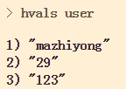
 | hgetall user
 | 获得所有的属性
 |  |  |  |  |  |  |  | hkeys user |  |  |  |  | hvals user
 | 返回是属性，值 一系列的东西
 |  |  |  |  |  |  |  | 获得所有的key |  |  |  |  | 获得所有的值

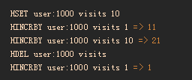
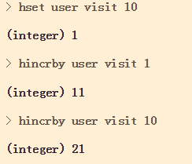
 |  | 对数值类型的属性的增删操作
 |  |  |  |  |  |  |  |  | 原子操作，同步的。 |  |  |  |  |  | hdel user visit
 |  |  |  |  |  |  |  |  | 返回增加后的结果 |  |  |  |  |  | 删掉属性值

